유스케이스
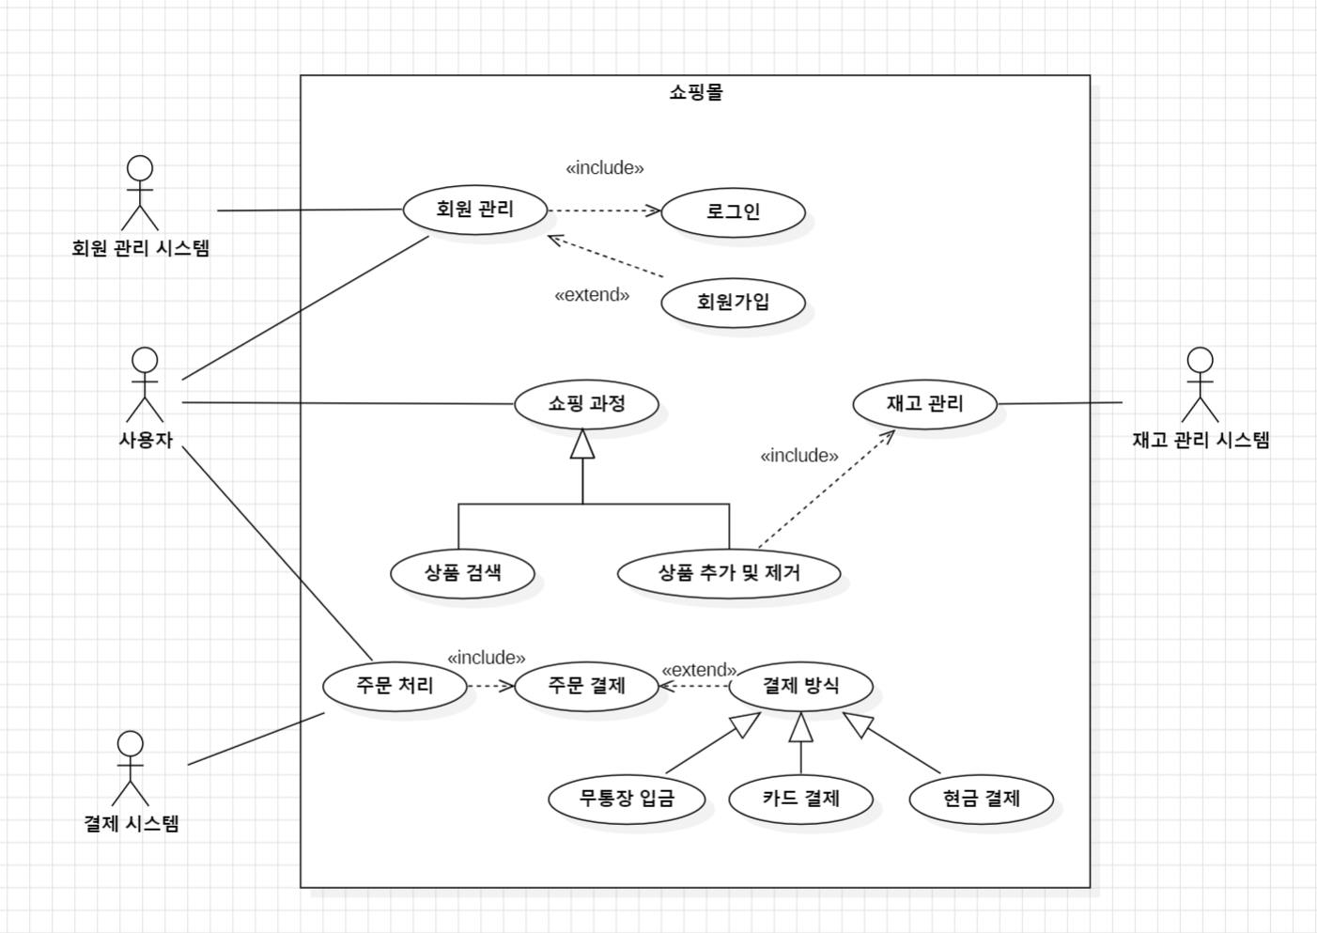
● 유스케이스 다이어그램

